Formato catalogo
NUMERO | CODIGO | FOTO_ESTAMPILLAS | DESCRIPCION_ESTAMPILLA | NRO_ESTAMPILLAS | CATEGORIA | NUMERO_DE_CATALOGO | TIPO | ANIO | GRUPO | TITULO_DE_LA_SERIE | VALOR_FACIAL | TIPO_MONEDA_VALOR_FACIAL | VALOR_CATALOGO_NUEVO | VALOR_DEL_CATALOGO_USADO | MONEDA_VALOR_CATALOGO_NUEVO_USADO | VARIANTES_ERRORES | FOTO_VARIANTES_ERRORES
1 | 45bfcd1b-eeaa-419c-b580-fbb7a670e09b | 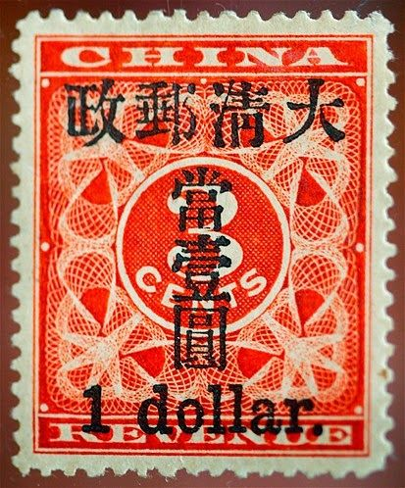
2 | 591b717e-207d-4b6e-8229-e83667da0029 | 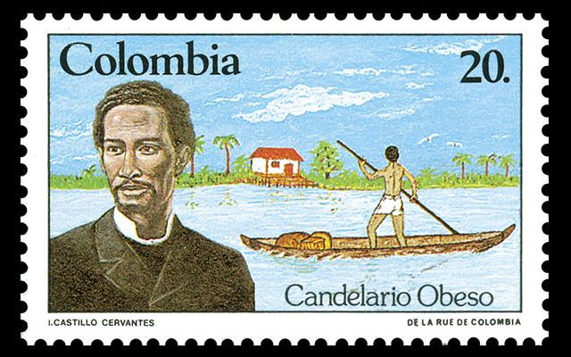
3 | 8c7c96ff-67be-4611-8e6f-79757521b9d8 | 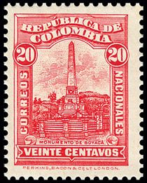
4 | 39122697-7e3d-4b75-bf97-08c7529ed1fd | 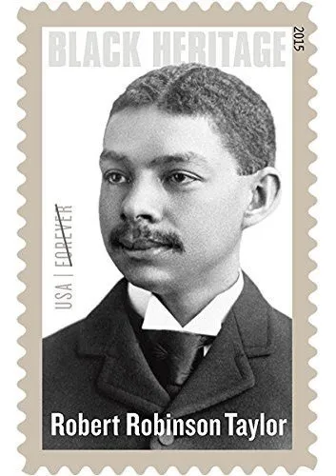
5 | a923ce8f-4fe6-4dd4-8b2b-e587fef1bd57 | 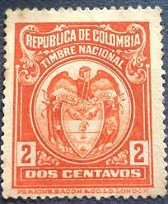
6 | 78d40b5a-6809-4022-a198-e94cbe13cf68 | 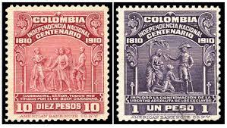
7 | 8c1f05b4-fc0e-4f4d-85d8-e85224579cee | 